Sheet1
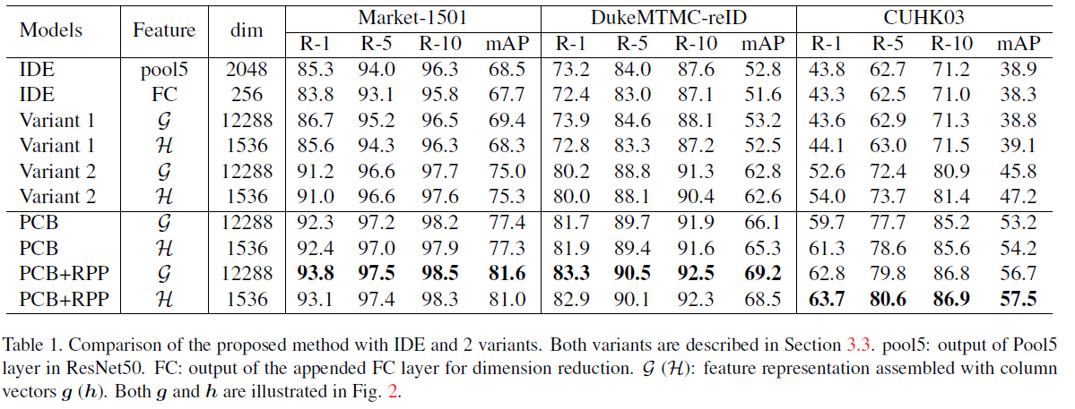
REID结果统计
方法\数据集 | Market-1501 |  |  |  | Duke
评估方法---> | rank1 | rank5 | rank10 | mAP | rank1 | rank5 | rank10 | mAP
单独Resnet50-batch 32 | 0.886283 | 0.957245 | 0.970903 | 0.723784 | 0.775135 | 0.880162 | 0.914273 | 0.59714
用Market-Resnet50-预测Duke |  |  |  |  | 0.31912 | 0.468133 | 0.539048 | 0.165579
基于Market-Resnet50- Duke继续训练30轮 |  |  |  |  | 0.787702 | 0.887343 | 0.920557 | 635447
单独PCB-batch 64 | 0.929929 | 0.969715 | 0.983076 | 0.775408 | 0.819578 | 0.897187 | 0.916691 | 0.653088 | 0.854578 | 0.928187 | 0.945691 | 0.71088 | 真实结果偏高
用Market-PCB-64-预测Duke |  |  |  |  | 0.404399 | 0.557002 | 0.614901 | 0.223298
基于Market-PCB-64- Duke继续训练 |  |  |  |  | 0.843357 | 0.916068 | 0.937612 | 0.695396
Complex-PCB-32-LR0.02 | 0.997922 | 0.999406 | 0.999703 | 0.998562 | 0.636894 | 0.773339 | 0.818223 | 0.425499
DenseNet-121 | 0.901722 | 0.962292 | 0.974762 | 0.740243 | 0.816876 | 0.90395 | 0.931777 | 0.646141

